V3
 | 項目/功能 | 圖片說明 | survey cake尚未有的功能 | 專家評估易用性問題 | 實驗觀察重點 | 實驗假設 | 實驗替代方式 | CCC原本設定 | ＣＣＣ語意前測learning | ＣＣＣ調整/建議
1 | A 網站首頁(含menu) |  | Ｘ |  | 為了受測者對活動有全面了解
2 | 國/台/客語報讀 |  | Ｘ |  | 方便視力不佳或不識字的長者或再一些特殊情況進行投票 |  | 不輔助為優先。需要輔助時在旁特別記錄
3 | B 票選首頁/說明頁 |  | Ｘ缺同意聲明勾選按鈕（此項會後移到抽獎券填個資時呈現） |  |  |  |  | 長者的需求心聲，能夠協助台灣開展智慧城市建設，更貼近在地民眾的生活需要與期待。 在此邀請年滿50歲的民眾，花5分鐘為自己的需求發聲，選出個人覺得最迫切、最需要被解決的生活難題，一起描繪中高齡民眾安心養老、活躍生活的城市藍圖。 完成投票即可獲得抽獎機會！ 本活動收集的資料僅供統計分析所用，不會外流，敬請安心填答。請點選下方的「開始」。 | - 活動介紹、活動說明、抽獎活動、資安置於同一頁面，但資訊負擔過大 - 65歲以下排斥「老」、「長輩」等字眼，不想填答。有領老人津貼、有孫者較能接受老字，覺得「老」是針對自己這個族群的調查，很好，也可考慮使用「50+市民需求大調查」 - 活躍一詞不太懂，講快樂比較好懂 - 智慧城市會聯想科技感、居住環境改善、政府做莊 - 看到抽獎活動聯想到是否詐騙，若有大企業logo會比較安心。另外，看到獎項才有激勵填答的效果 - 填答之前就出現資安說明，讓長輩感到緊張，此訊息應會移動到填個資時出現 | [呈現活動名稱] 友善高齡智慧城市 快樂安居需求大調查
 |  |  |  |  |  |  |  |  |  | [抽獎獎項、贊助企業] 花點時間填問卷、抽大獎
 |  |  |  |  |  |  |  |  |  | [活動背景說明] 隨著年紀增長，生活有些事變得不太方便 選出您生活中的麻煩，讓城市配合大家的需要變得更友善 讓台灣成為一輩子都能快樂生活、安心居住的好地方
4 | B-1-1 身份選項 |  | Ｘ缺身份選項， Ｘ缺年齡判斷 |  | 實驗只會邀請長輩 |  |  |  | 50歲以上的熟齡族是調查重點，但若可以選擇為自己與為長輩填答，會有一部分熟齡族（尤其自覺老感低、抗拒老感者、上有長輩需要照顧者）只想幫他們70-80的長輩填寫 | 不阻擋50歲以下者的填答，希望設計系統自動分流機制：視填答者年齡分流，50歲以上者為自己填答，50歲以下者為長輩填答（需要填寫長輩個資：B-1-2～B-1-4）
5 | B-1-2 性別 |  |  |  |  |  |  | 您的性別是？ | 推測對feature phone user而言，直接用「點選」的動作，應比下拉式選單容易（需要先點選再拖曳） | 性別 ＊點選icon：男性、女性
6 | B-1-3 個人資料／出生年 |  | Ｘ缺依年齡判斷 | 輸入欄位太長，與後方的「年」單位距離太遠 | 觀察：輸入文字的方式是否比較好 |  | 採用拖拽方式操作 | 您出生於民國幾年？ | 子女通常知道長輩年齡區間，不確定真實年齡 | 年齡 ＊希望可以跳出數字鍵盤輸入
7 | B-1-4 居住地 |  | x 無現有地區選項 |  | 觀察：輸入文字的障礙程度。 | 假設：用地區選項選取（或語音）比較容易 | 請長者手打輸入縣市/區 | 您現在住在什麼地方？ | smart phone user認為B-1-2~B-1-4在同一頁面填答即可，feature phone user偏好一問題、一頁面 | 現在居住地 ＊尚未想到合適的答題方式，語音能解？
8 | B-2-1 需求五選二 -第一輪 |  | ？b-2-3 無邏輯設定選項 |  |  |  |  | 下列5個生活主題中，哪2項是您現在最關心的？ | - 原本的引導問句較複雜，修改為指令語法 - 「您自己」是重要的引導，提醒填答者是由自己生活經驗出發填寫，不是為其他的長輩 -需求選項文字中，對描述、強化的形容詞理解模糊 | 請選出2項您自己生活中最關心的事
9 | B-2-2 需求五選二 -第二輪 | 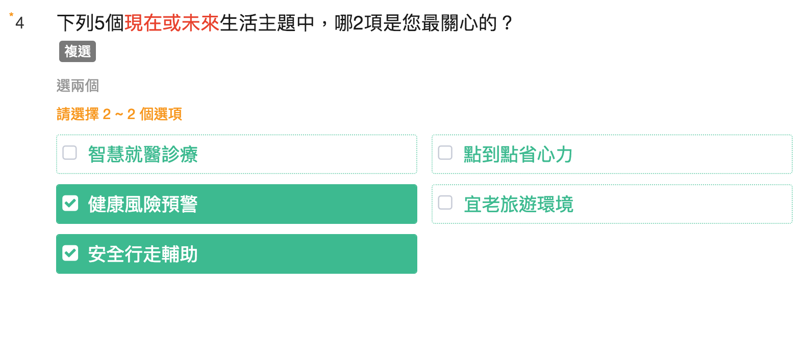 | ？b-2-3 無邏輯設定選項 |  |  |  |  | 下列5個生活主題中，哪2項是您現在最關心的？ |  | 請選出2項您自己生活中最關心的事
10 | B-2-3 需求四選二 |  |  |  |  |  | 使用模擬的選項 | 在您選出的4個生活主題中，哪2項是您覺得未來最需要關心的？ |  | 這4件事中，哪2個最重要？
11 | B-3-（a1-a6）需求一 ／痛點一個（6頁） |  |  |  | 觀察： a) 文字版的操作 b) 圖＋文字版的操作 長者操作的過程是否順暢 | 假設：長者認為這種方式沒有認知負擔，多頁面操作不會覺得麻煩。 | 會請長者操作B方案比較 | 以下情境，是您生活上會碰到的麻煩嗎？ | - 有測驗另一個版本：讓長者每一個痛點都看過，但不需要點選「有」、「沒有」，最後六個痛點一次全現做選擇。但填答者認為此方案沒有逐一下判斷，就不會認真閱讀，可能會快快滑過，或是看完之後就忘記內容，最後選取的時候又要回頭看 - 長者容易掉入痛點文的細節，之後需以一組因-果的邏輯說明完畢。例如：「外食不安心，自己一個人下廚只好煮麵、下水餃」，會疑惑若非煮麵、下水餃，是吃冷凍、吃罐頭是否也算有麻煩 - 混淆痛點的主詞，是自己or家人、是現在的自己or未來的自己 | 您有沒有碰過這種麻煩 ＊點選icon：有、沒有
12 | B-3-（a8-a13）需求二 ／痛點一個 （6頁） |  |  |  |  |  |  | 以下情境，是您生活上會碰到的麻煩嗎？ |  | 您有沒有碰過這種麻煩 ＊點選icon：有、沒有
 | B-3- ？ 痛點N必選2 |  | ？ 無邏輯設定選項 |  |  |  | 使用模擬的選項 | 在這些生活麻煩事中，您最擔心哪2項？ | - 「最希望被解決」的想像比起「最擔心」更為明確、意義強烈，聯想到會有人幫忙自己 | 這些麻煩中，您最希望哪2項被解決？
15 | B-4 抽獎券-1 |  | X 1.選項「觀看結果」無法連結到結果頁面 X 2.無法儲存抽獎券序號 |  | 觀察： 長者如何記錄抽獎券序號 ？ 長者如何選擇「繼續投」還是「看結果」？ 長者如何反應？ （減少他們的擔心，不會造成斷點） |  | 使用抽獎券示意圖，觀察長輩如何進行 | 恭喜您已經完成第一部分，可獲得一張抽獎券！ 點選「繼續發聲」再花3分鐘回答第二部分，多送一張抽獎券！ 若想要結束問卷，點選「觀看結果」，就能完成問卷。 | - 「繼續發聲」只知道是繼續，對於發聲無感 - 不明白按「觀看結果」會出現什麼 | 完成第一部分，獲得一張抽獎券 繼續填答，可以獲得第二張抽獎券 ＊點選icon：繼續、結束
16 | B-5-（1-4）加分題／4頁 | 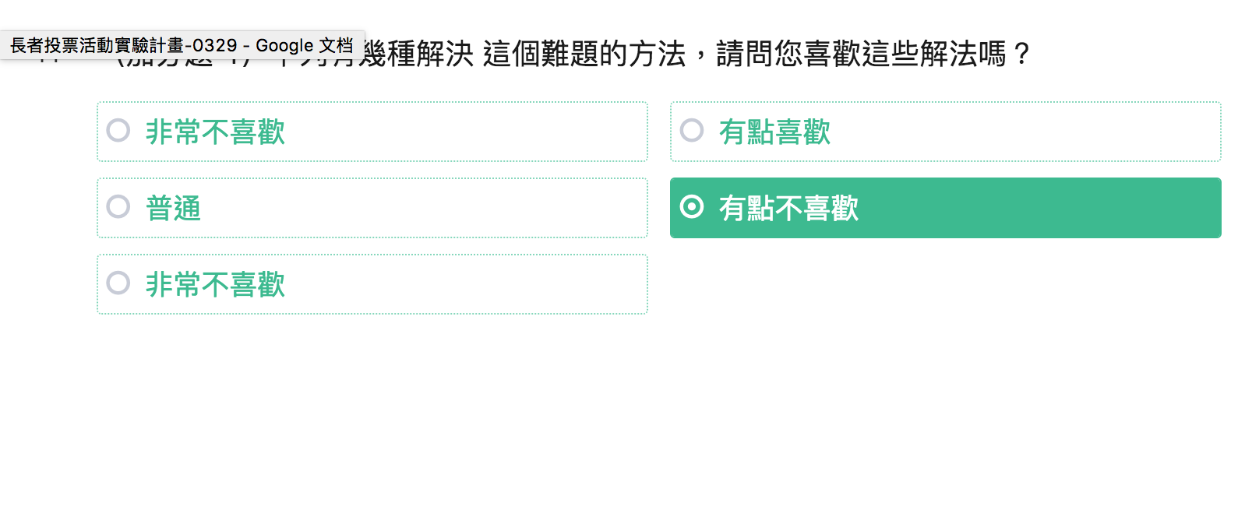 | Ｘ加分題無法以題組方式呈現，同題得拆開成3-4個單選題作答 | 【button】（桌面版）五個等級的選項無法按順序排成一列 【拖拉尺標】（手機）尺標標示過小，不容易識別。操作難度高 【蜂巢題】（桌面版）好點選，但方位確認過於複雜 | 將意見回饋作為prototype來測試 。 | 假設: 易用性由高到低 蜂巢>button>尺標 |  | 下列有幾種解決 (自動帶入)這個難題的方法，請問您喜歡這些解法嗎？ | - 畫面有痛點圖、痛點文、解法文，長者主要以文字理解訊息，不太看圖 - 文言詞彙難懂：搜尋引擎、肉眼 - 不同痛點，同一個解法屬性會產生混淆，認為剛剛回答過了。例如：小份量的多元食材重複出現於三個痛點之中 - 沒發現已經切換到不同痛點，回答的時候產生困惑 - 有時候會忽略痛點情境，直接看解法屬性是否喜歡 - 重視可行性的長輩，對於太未來、無法想像的解法，保守給個2、3分 - 長輩花比較多時間理解選擇邏輯，但是熟悉幾題後選擇速度會加快 | 這樣解決這個麻煩，您喜歡嗎？ *五分量表：1-非常不喜歡、2、3-普通、4、5-非常不喜歡
19 | B-7抽獎券-2 |  |  |  |  |  |  | 辛苦了！恭喜您總共獲得1（or2）張抽獎券，麻煩留下您的名字、聯絡電話或電子信箱，以便通知中獎！ |  | 完成了！！ 恭喜您獲得1or2張抽獎券 請留下您的聯絡方式，以便通知中獎
20 | B-8 聯絡資料 |  | X 1.問卷不能自動識別出長者已獲得幾張抽獎券 X 2.無法在輸入欄位前標註「聯繫電話」或「電子信箱」 X 3.無法確認輸入信息的有效性 (無法檢查資料格式？) |  | 觀察：長輩輸入信資訊的困難程度 | 假設：有輔助填寫的設計會更有助於長者填寫及輸入有效性的驗證。 | 請長者輸入資訊 |  | - 知道主辦單位、來源比較願意填寫個資
21 | B-9 診斷書 |  | ？因問卷結果給予不同診斷內容 |  |  |  | 使用模擬的診斷書 | 想要再多得到一張抽獎券嗎？ 分享「未來生活診斷書」到臉書與朋友分享，再增加一次抽獎機會唷！ | - 對於正面描述未來生活的診斷書(amy媽) - 部分長輩期待讓人知道自己的需求(ko媽) | 分享到臉書，可獲得第三張抽獎券
22 | B-10-a1 Line 登入 |  | x 問卷不能直接分享到LINE或者FACEBOOK | 待驗證 / 討論『分享後拿抽獎券恐造成流程斷點』 推測長者可能因完成分享後，認為已完成投票而離開主站。
23 | B-10-a2 Line 分享
24 | B-10-b1 Facebook 登入
25 | B-10-b2 Facebook 分享
26 | B-10-c 關閉頁面
27 | B-11抽獎券-3 |  | X 抽獎卷尚無法帶入已填個資
28 | C-1 頁面加載
29 | C-2 錯誤404
30 | SurveyCake問卷上傳圖片尺寸 |  |  | （ banner的尺寸限制比例2：1 問題嵌入圖片尺寸最大範圍960px） 因尺寸限制造成資訊判斷不容易 | 觀察：圖片在頁面顯示的大小是否會影響長者認知 | 假設：長者認為圖片內容太小，不易理解。 | 圖片在限制的尺寸下，圖形簡化，並圖形文字內容放大
31 | voice over在網站的運用 |  |  | 可報讀但是部分功能無法對應 ，造成票選中斷 ; 例如:輸入年齡(可能無法成功填入) 。推判原因：報讀筐的位置只有在畫面中正確的位置上才會執行成功，這裡需要技術配合調整。
 |  |  |  | 以下是可能造成投票斷點的易用性問題
32 | 翻頁按鈕欄位 |  |  | 前後翻頁的按鈕欄位位置與填寫問卷距離太遠 【移動端】手指點擊按鈕沒有互動變化 【移動端】在Safari瀏覽器打開會出現點擊翻頁，然後下面會出現瀏覽器自帶的操作欄位 | 推判：長者無法得知如何進行下一步 |  | 是否可以採用「直式單頁」而非「多頁小冊」
33 | footer 高度與 logo 比例 |  |  | 干擾下方action button | 推判：長者可能需要嘗試尋找下一步
34 | 備註 |  |  | 備註文字為灰色並且字體太小 | 推判：長者忽略重要訊息
35 | 題組變化與層級 |  |  | 無法設置一個大標題下問題的變更 | 推判：長者無法理解題組的關聯性
36 | 圖片顯示延遲 |  |  | 【請教新芽】最佳圖片k數的建議 | 推判：因等待不耐煩而離開

